Sleep_lover
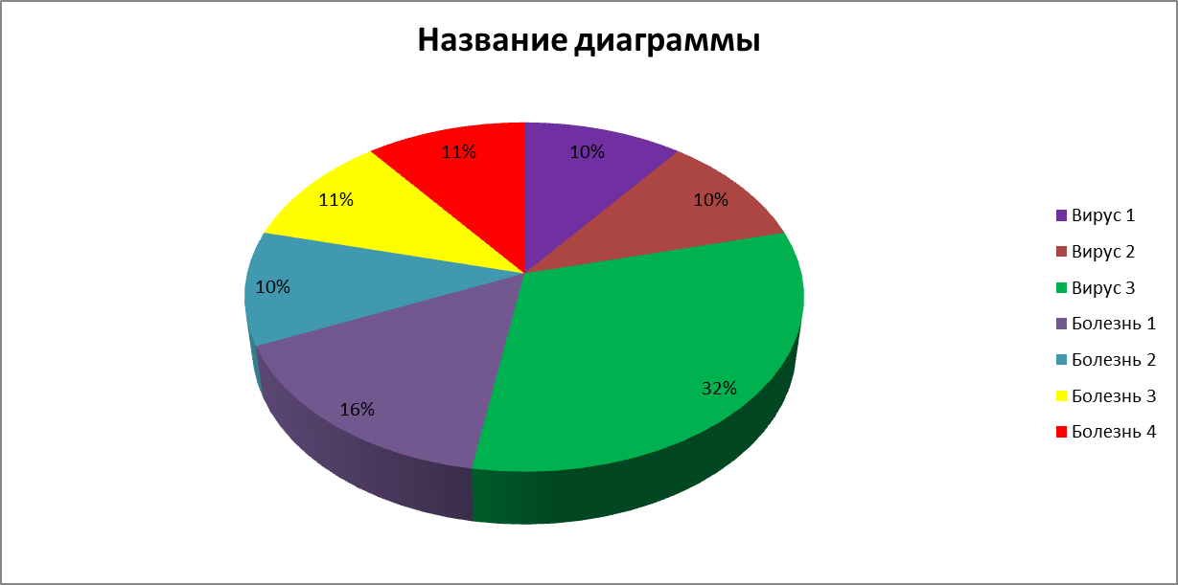
ФИО | Дата Рождения | Предварительный диагноз | Подтверждённый диагноз | Дата поступления | Лечащий врач (ФИО) | Лечение | Дата выписки | Номер полиса | Стол лечебный | Iq
Васильев К.А. | 1981-04-03 | Вирус 1 | Вирус 1 | 2022-01-10 | Табибов А.А. | Holy Light | 2023-01-10 | 2222222222222229 | 1 | 45
Васильев К.А. | 1981-04-03 | Болезнь 3 | Болезнь 3 | 2022-01-01 | Табибуллин Б.Б. | Crusifix touch | 2023-01-01 | 2222222222222229 | 2 | 45
Василькова Е.А. | 1981-04-03 | Вирус 3 | Вирус 3 | 2022-02-05 | Табибов А.А. | Holy Light | 2023-02-05 | 2222222222222228 | 6 | 112
Ворюгина А.Г. | 1993-09-14 | Вирус 3 | Вирус 3 | 2022-01-29 | Табибов А.А. | Crusifix touch | 2023-01-29 | 2222222222222227 | 6 | 89
Галимов Д.Д. | 1970-01-06 | Болезнь 4 | Болезнь 4 | 2022-01-13 | Табибуллин Б.Б. | Crusifix touch | - | 2222222222222226 | 3 | 66
Гаусс К.Ф. | 1977-04-30 | Вирус 3 | Вирус 2 | 2022-03-05 | Табибова А.А. | Holy Water | 2023-03-05 | 2222222222222225 | 4 | 78
Иванова И.И. | 1999-06-25 | Болезнь 1 | Болезнь 1 | 2022-01-14 | Табибуллин Б.Б. | - | - | 2222222222222223 | 1 | 88
Иванова И.И. | 1999-06-25 | Болезнь 4 | Болезнь 4 | 2022-01-14 | Табибуллин Б.Б. | - | - | 2222222222222223 | 1 | 88
Картон К.А. | 1998-05-08 | Болезнь 2 | - | 2022-03-03 | Табибов А.А. | - | - | 2222222222222224 | 6 | 120
Картон Х.А. | 1995-10-16 | Болезнь 2 | Болезнь 3 | 2022-01-20 | Табибуллин Б.Б. | Bible Reading | 2023-01-20 | 2222222222222211 | 5 | 79
Картон Х.А. | 1995-10-16 | Болезнь 2 | Болезнь 2 | 2022-01-20 | Табибуллин Б.Б. | Bible Reading | 2023-01-20 | 2222222222222211 | 5 | 79
Крендель У.Я. | 1985-11-13 | Болезнь 2 | Болезнь 2 | 2022-02-28 | Табибуллин Б.Б. | Holy Water | 2023-02-28 | 2222222222222212 | 5 | 67
Мещагин В.Г. | 1990-02-06 | Вирус 2 | Вирус 3 | 2022-01-01 | Табибуллин Б.Б. | Crusifix touch | 2023-01-01 | 2222222222222213 | 4 | 76
Скорцев У.Х. | 1970-01-05 | Болезнь 1 | Болезнь 1 | 2022-07-04 | Табибова А.А. | Holy Light | 2023-07-04 | 2222222222222214 | 5 | 89
Соловьёва И.П. | 1999-12-24 | Вирус 3 | Вирус 3 | 2022-01-14 | Табибова А.А. | Bible Reading | 2023-01-14 | 2222222222222215 | 2 | 55
Соловьёва И.П. | 1999-12-24 | Вирус 2 | Вирус 3 | 2022-01-14 | Табибов А.А. | Bible Reading | 2023-01-14 | 2222222222222215 | 2 | 55
Сорокет К.Г. | 1987-08-21 | Вирус 2 | Вирус 2 | 2022-02-26 | Табибова А.А. | Holy Light | 2023-02-26 | 2222222222222216 | 1 | 107
Сорокет К.Г. | 1987-08-21 | Вирус 3 | Вирус 3 | 2022-02-26 | Табибова А.А. | Holy Light | 2023-02-26 | 2222222222222216 | 1 | 107
Чижиков Н.Д. | 1989-09-13 | Вирус 1 | Вирус 1 | 2022-02-16 | Табибуллин Б.Б. | Bible Reading | 2023-02-16 | 2222222222222220 | 3 | 66
Чижиков Н.Д. | 1989-09-13 | Болезнь 1 | Болезнь 1 | 2022-02-16 | Табибуллин Б.Б. | Bible Reading | 2023-02-16 | 2222222222222220 | 3 | 66

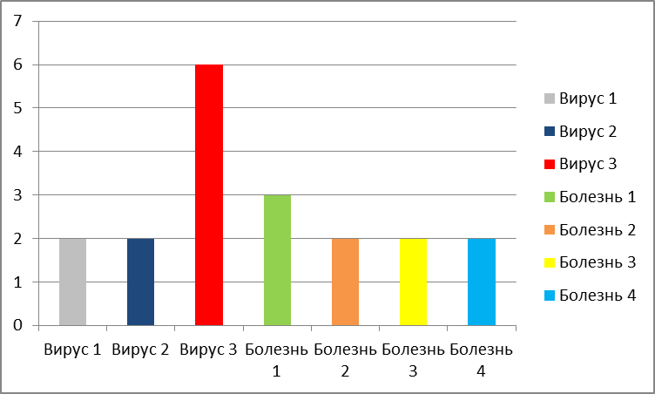

ФИО | Дата Рождения | Дата поступления |  | Подтверждённый диагноз | Стол лечебный
Васильев К.А. | 1981-04-03 | 2022-01-10 |  | Вирус 1 | 1
Васильев К.А. | 1981-04-03 | 2022-01-01 |  | Болезнь 3 | 2
Василькова Е.А. | 1981-04-03 | 2022-02-05 |  | Вирус 3 | 6
Ворюгина А.Г. | 1993-09-14 | 2022-01-29 |  | Вирус 3 | 6
Галимов Д.Д. | 1970-01-06 | 2022-01-13 |  | Болезнь 4 | 3
Гаусс К.Ф. | 1977-04-30 | 2022-03-05 |  | Вирус 2 | 4
Иванова И.И. | 1999-06-25 | 2022-01-14 |  | Болезнь 1 | 1
Иванова И.И. | 1999-06-25 | 2022-01-14 |  | Болезнь 4 | 1
Картон К.А. | 1998-05-08 | 2022-03-03 |  | - | 6
Картон Х.А. | 1995-10-16 | 2022-01-20 |  | Болезнь 3 | 5
Картон Х.А. | 1995-10-16 | 2022-01-20 |  | Болезнь 2 | 5
Крендель У.Я. | 1985-11-13 | 2022-02-28 |  | Болезнь 2 | 5
Мещагин В.Г. | 1990-02-06 | 2022-01-01 |  | Вирус 3 | 4
Скорцев У.Х. | 1970-01-05 | 2022-07-04 |  | Болезнь 1 | 5
Соловьёва И.П. | 1999-12-24 | 2022-01-14 |  | Вирус 3 | 2
Соловьёва И.П. | 1999-12-24 | 2022-01-14 |  | Вирус 3 | 2
Сорокет К.Г. | 1987-08-21 | 2022-02-26 |  | Вирус 2 | 1
Сорокет К.Г. | 1987-08-21 | 2022-02-26 |  | Вирус 3 | 1
Чижиков Н.Д. | 1989-09-13 | 2022-02-16 |  | Вирус 1 | 3
Чижиков Н.Д. | 1989-09-13 | 2022-02-16 |  | Болезнь 1 | 3

ФИО | Дата Рождения | Iq
Васильев К.А. | 1981-04-03 | 45
Васильев К.А. | 1981-04-03 | 45
Василькова Е.А. | 1981-04-03 | 112
Ворюгина А.Г. | 1993-09-14 | 89
Галимов Д.Д. | 1970-01-06 | 66
Гаусс К.Ф. | 1977-04-30 | 78
Иванова И.И. | 1999-06-25 | 88
Иванова И.И. | 1999-06-25 | 88
Картон К.А. | 1998-05-08 | 120
Картон Х.А. | 1995-10-16 | 79
Картон Х.А. | 1995-10-16 | 79
Крендель У.Я. | 1985-11-13 | 67
Мещагин В.Г. | 1990-02-06 | 76
Скорцев У.Х. | 1970-01-05 | 89
Соловьёва И.П. | 1999-12-24 | 55
Соловьёва И.П. | 1999-12-24 | 55
Сорокет К.Г. | 1987-08-21 | 107
Сорокет К.Г. | 1987-08-21 | 107
Чижиков Н.Д. | 1989-09-13 | 66
Чижиков Н.Д. | 1989-09-13 | 66

ФИО | Дата Рождения | Номер полиса
Васильев К.А. | 1981-04-03 | 2222222222222229
Васильев К.А. | 1981-04-03 | 2222222222222229
Василькова Е.А. | 1981-04-03 | 2222222222222228
Ворюгина А.Г. | 1993-09-14 | 2222222222222227
Галимов Д.Д. | 1970-01-06 | 2222222222222226
Гаусс К.Ф. | 1977-04-30 | 2222222222222225
Иванова И.И. | 1999-06-25 | 2222222222222223
Иванова И.И. | 1999-06-25 | 2222222222222223
Картон К.А. | 1998-05-08 | 2222222222222224
Картон Х.А. | 1995-10-16 | 2222222222222211
Картон Х.А. | 1995-10-16 | 2222222222222211
Крендель У.Я. | 1985-11-13 | 2222222222222212
Мещагин В.Г. | 1990-02-06 | 2222222222222213
Скорцев У.Х. | 1970-01-05 | 2222222222222214
Соловьёва И.П. | 1999-12-24 | 2222222222222215
Соловьёва И.П. | 1999-12-24 | 2222222222222215
Сорокет К.Г. | 1987-08-21 | 2222222222222216
Сорокет К.Г. | 1987-08-21 | 2222222222222216
Чижиков Н.Д. | 1989-09-13 | 2222222222222220
Чижиков Н.Д. | 1989-09-13 | 2222222222222220

 |  |  |  |  |  |  |  |  |  |  | ФИО | Подтверждённый диагноз | Стол лечебный
 |  |  |  |  |  |  |  |  |  |  | Васильев К.А. | Вирус 1 | 1
 |  |  |  |  |  |  |  |  |  |  | Васильев К.А. | Болезнь 3 | 6
 |  |  |  |  |  |  |  |  |  |  | Василькова Е.А. | Вирус 3 | 3
 |  |  |  |  |  |  |  |  |  |  | Ворюгина А.Г. | Вирус 3 | 3
 |  |  |  |  |  |  |  |  |  |  | Галимов Д.Д. | Болезнь 4 | 7
 |  |  |  |  |  |  |  |  |  |  | Гаусс К.Ф. | Вирус 2 | 2
 |  |  |  |  |  |  |  |  |  |  | Иванова И.И. | Болезнь 1 | 4
 |  |  |  |  |  |  |  |  |  |  | Иванова И.И. | Болезнь 4 | 7
 |  |  |  |  |  |  |  |  |  |  | Картон К.А. | - | -
 |  |  |  |  |  |  |  |  |  |  | Картон Х.А. | Болезнь 3 | 6
 |  |  |  |  |  |  |  |  |  |  | Картон Х.А. | Болезнь 2 | 5
 |  |  |  |  |  |  |  |  |  |  | Крендель У.Я. | Болезнь 2 | 5
 |  |  |  |  |  |  |  |  |  |  | Мещагин В.Г. | Вирус 3 | 3
 |  |  |  |  |  |  |  |  |  |  | Скорцев У.Х. | Болезнь 1 | 4
 |  |  |  |  |  |  |  |  |  |  | Соловьёва И.П. | Вирус 3 | 3
 |  |  |  |  |  |  |  |  |  |  | Соловьёва И.П. | Вирус 3 | 3
 |  |  |  |  |  |  |  |  |  |  | Сорокет К.Г. | Вирус 2 | 2
 |  |  |  |  |  |  |  |  |  |  | Сорокет К.Г. | Вирус 3 | 3
 |  |  |  |  |  |  |  |  |  |  | Чижиков Н.Д. | Вирус 1 | 1
 |  |  |  |  |  |  |  |  |  |  | Чижиков Н.Д. | Болезнь 1 | 4

